COMBUSTIBLES
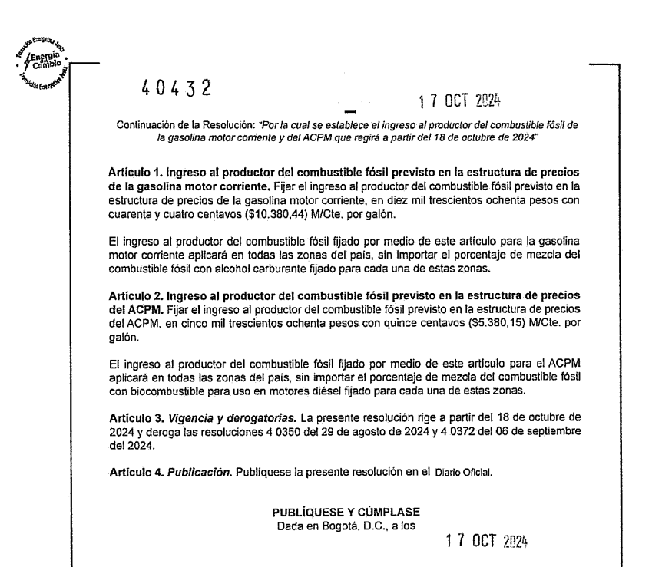
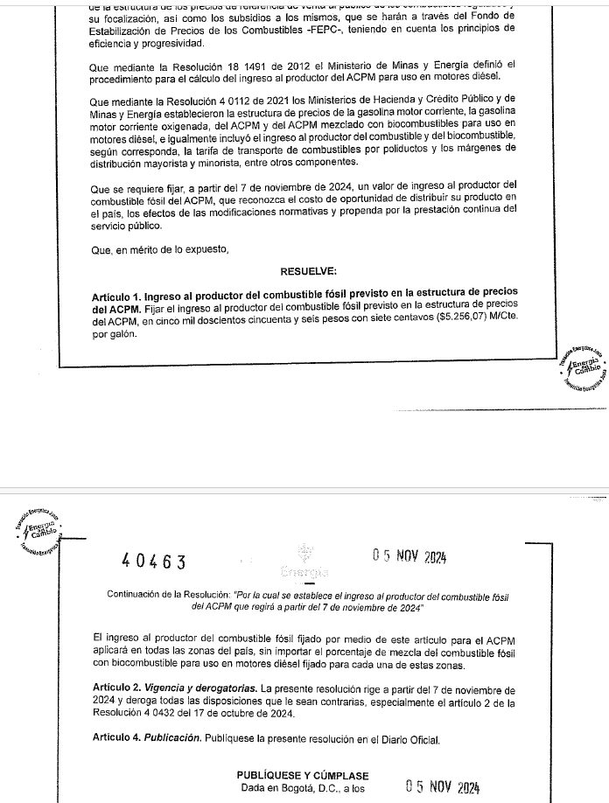
 |  | 7.2406
ESTRUCTURAS DE PRECIOS DE COMBUSTIBLES LIQUIDOS VIGENTES A PARTIR DE 07.noviembre.2024
($/Galón)
ITEM | Gasolina Corriente | Gasolina Extra Nacional |  | Diesel (ACPM-ACEM) | AVGAS |  | AVGAS
 |  | Ecopetrol/Reficar CON contrato (f) | Ecopetrol/Reficar SIN contrato (g) |  | Nacional 1 (b) | Nacional 2 (c) | Importado 1 (d) | Importado 2 (e)
 | 07.noviembre.2024 | 07.noviembre.2024 | 07.noviembre.2024 | 07.noviembre.2024 | 07.noviembre.2024 | 07.noviembre.2024 | 07.noviembre.2024 | 07.noviembre.2024
Ingreso al productor | 10,380.44 | 12,460.00 | 12,661.00 | 5,256.07 | 18,426.00 | 18,627.26 | N/A | N/A
Tarifa de marcación | 9.16 | 9.16 | 9.16 | 9.16
Tarifa de transporte por poliductos y/o manejo | (*) | (*) | (*) | (*) | (*) | (*) | (*) | (*)
Margen plan de continuidad (a) | - | - | - | - |  |  |  |  | X
Impuesto Nacional a la Gasolina y al ACPM | 724.70 | 1,375.46 | 1,375.46 | 693.65 |  |  |  |  | X
Impuesto sobre las Ventas | (3) | (3) | (3) | (3) | (3) | (3) | (4) | (4)
Impuesto al carbono | 186.37 | 186.37 | 186.37 | 210.63 |  |  |  |  | X
Precio máximo de venta al Distribuidor Mayorista | (**) | (**) | (**) | (**)
Margen mayorista | (***) |  |  | (***)
Sobretasa (5) | (5) | (5) | (5) | (5)
Precio de venta en planta de abasto mayorista | (**) | (**) | (**) | (**)
Margen minorista | (***) |  |  | (***)
Pérdida evaporación | (****)
Transporte planta de abasto a estación de servicio | (***) |  |  | (***)
Precio de venta al público | (**) | (**) | (**) | (**)

(*) Corresponde al costo máximo del transporte establecido por la Resolución 41276 del 30 Diciembre de 2016 y las normas que la modifiquen, adicionen o sustituyan La tarifa de manejo para el AVGAS se encuentra especificada en los contratos respectivos

(**) Se calculará en cada sitio de entrega habilitado dependiente de la tarifa de transporte por poliductos que le corresponda, así como el margen al distribuidor mayorista y del transporte entre la planta de abastecimiento y la estación de servicio según sea el caso.

(***) Se calcularán y ajustaran a lo señalado en el Articulo 2° de la Resolución 18 1549 del 29 de noviembre de 2004, en el Articulo 1° de la Resolución 18 0769 del 29 de mayo de 2007, en la Resolución 18 1837 del 4 de noviembre de 2011 y en el articulo 1° y 3° de la Resolución 18 2336 del 28 de diciembre de 2011, Resolución número 18 1254 del 30 de julio de 2012. Aplica lo dispuesto en la Resolución 40191 de 09 de julio de 2020 y las normas que la modifiquen, adicionen o sustituyan.

(****) Se calculará de acuerdo con los señalado en el Articulo 3° del Decreto 3322 del 25 de septiembre de 2006

(*****) Los precios de facturación son los vigentes en la fecha de despacho del producto y pueden variar sin previo aviso
(b) Nacional 1: corresponde al Ingreso al Productor AVGAS para clientes de ECOPETROL con contrato hasta el 105% de lo asignado.
(c) Nacional 2: corresponde al Ingreso al Productor AVGAS de venta para clientes de ECOPETROL con contrato por encima del 105% de lo asignado.
(d) Importado 1: El precio publicado, corresponde al precio de venta para clientes de ECOPETROL con contrato hasta el 105% de lo asignado.
(e) Importado 2: El precio publicado, corresponde al precio de venta para clientes de ECOPETROL con contrato por encima del 105% de lo asignado
(f) Precio Gasolina extra clientes con contrato
(g) Precio Gasolina extra clientes sin contrato (spot)

(3) Es el valor que se obtiene conforme se establece en el Artículo 467 del Estatuto Tributario, modificado por el Artículo 183 de la Ley 1819 del 29 de diciembre de 2016 y el artículo 74 de la Ley 1955 del 25 de mayo de 2019, o las normas que lo modifiquen o sustituyan, considerando que dentro de los bienes gravados con la tarifa del 5% prevista en el articulo 468-1 del Estatuto Tributario, se incluyo el ingreso al productor en la venta de gasolina y ACPM; y a lo establecido en el decreto 575 del 15 de abril de 2020. El valor final se obtiene aplicando dicha tarifa sobre el IP fósil considerando el nivel de mezcla con biocombustible respectivo, si hay lugar.

(4) Precio sujeto a variación, a la fecha se encuentra en verificación de aspectos tributarios concernientes a la importación en virtud a lo establecido en el decreto 575 del 15 de abril de 2020. Se encuentra en verificación el IVA aplicable para importación del Avgas conforme al Concepto DIAN 100208221-624 de la Subdirección de Gestión Normativa y Doctrina.
(5) El rubro de sobrestasa se determina de acuerdo con la Ley 2093 del 29 Junio 2021 por medio de la cual se modifican las Leyes 488 de 1998 y 788 de 2002 La tarifa de Marcación: corresponde al valor establecido por la Resolución 91349 del 28 de Noviembre de 2014 y las normas que la modifiquen o sustituyan

NOTA INFORMATIVA: Esta publicación tiene fines netamente ilustrativos. La misma pretende reflejar los precios aplicables de los distribuidores mayoristas y minoristas, acorde con las disposiciones establecidas por el Ministerio de Minas y Energía y las autoridades locales y municipales. En el caso de presentarse cualquier discrepancia prevalece lo establecido por las autoridades mencionadas, lo cual debe ser verificado permanentemente por todos los agentes de la cadena de distribución de los combustibles líquidos. Esta publicación puede cambiar sin previo aviso.

2024-11-07
07.noviembre.2024 | No borrar la celda A54

GASOLINA CORRIENTE
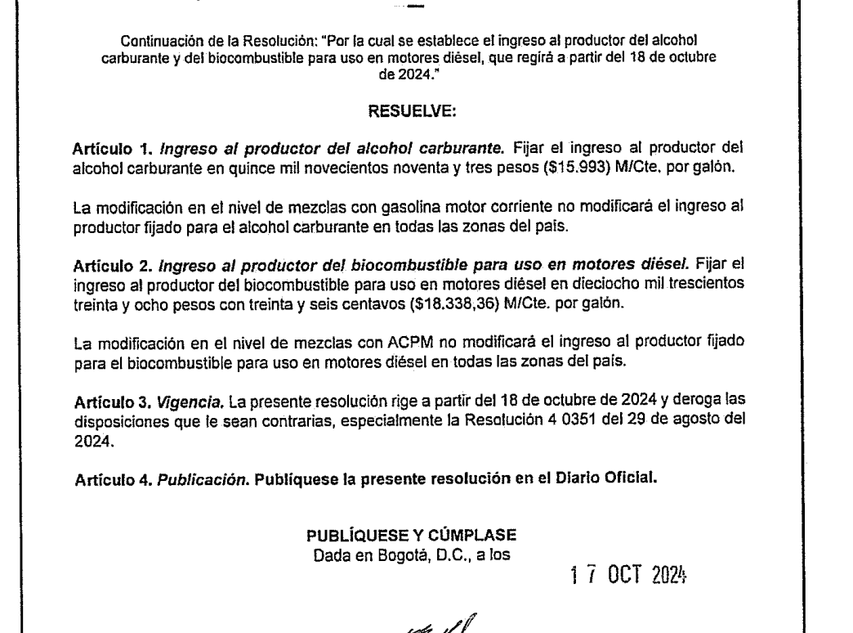
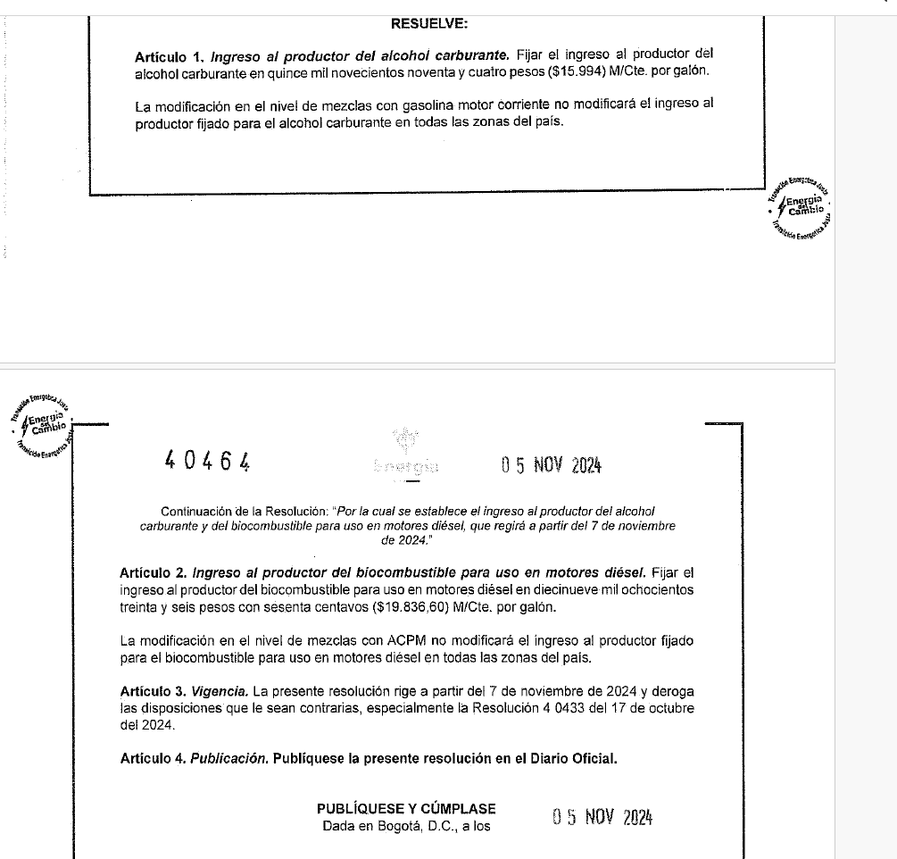
ESTRUCTURAS DE PRECIOS PARA GASOLINA MOTOR CORRIENTE OXIGENADA VIGENTES A PARTIR DE 07.noviembre.2024
($/Galón)
ITEM | Alcohol Carburante | Gasolina Corriente Base para Oxigenar

 | 07.noviembre.2024 | 07.noviembre.2024
Ingreso al productor | 15,994.00 | 10,380.44
Proporción Ingreso al productor de la Gasolina Motor Corriente
Proporción Ingreso al productor del Alcohol Carburante
Ingreso al productor de la Gasolina Motor Corriente Oxigenada
Impuesto Nacional a la Gasolina y al ACPM |  | 724.70
Impuesto sobre las Ventas |  | (3)
Impuesto al carbono |  | 186.37
Tarifa de marcación |  | 9.16
Proporción Tarifa de transporte por poliductos de Gasolina Motor Corriente
Proporción tarifa de transporte del Alcohol Carburante
Precio máximo de venta al distribuidor mayorista |  | (***)
Sobretasa (5) |  | (5)
Margen al distribuidor mayorista
Precio máximo en planta de abastecimiento mayorista
Margen del distribuidor minorista
Perdida por evaporación
Transporte planta de abasto a estación de servicio
Precio máximo de venta por galón incluida la sobretasa

(*) Se calculará en cada sitio de entrega como e 90%, 94%, 96%, o 100% según corresponda del costo máximo del transporte de la gasolina motor corriente a través del sistema de poliductos, definido en la Resolución 180088 de 30 de enero de 2003, modificada por las resoluciones 181701, 180230, 181300 y 180989 del 22 de diciembre de 2003, 27 de febrero de 2006, 23 de agosto de 2007 y 17 de junio de 2011, respectivamente.
(**) Se calculará como del costo máximo de transporte de alcohol carburante entre las plantas destiladoras de dicho producto, ubicadas en el suroccidente del país y el eje cafetero, y las plantas de abastecimiento mayorista en las cuales se realizará la mezcla, de acuerdo con la Resolución 18 1088 del 23 de agosto de 2005 y la Resolución 40079 de Febrero de 2018 y las normas que la modifiquen, adicionen o sustituyan.
(***) Se calculará en cada sitio de entrega habilitado dependiendo de las tarifas de transporte por poliductos y de alcohol que le corresponda, así como del margen al distribuidor mayorista y del transporte entre la planta de abastecimiento mayorista a la estación de servicio, según sea el caso.

(****) Se calcularán y ajustaran a lo señalado en el Articulo 2° de la Resolución 18 1549 del 29 de noviembre de 2004, en el Articulo 1° de la Resolución 18 0769 del 29 de mayo de 2007, en la Resolución 18 1837 del 4 de noviembre de 2011 y en el articulo 1° y 3° de la Resolución 18 2336 del 28 de diciembre de 2011, Resolución número 18 1254 del 30 de julio de 2012.
(*****) Se calculará de acuerdo con los señalado en el Articulo 3° del Decreto 3322 del 25 de septiembre de 2006

(3) Es el valor que se obtiene conforme se establece en el Artículo 467 del Estatuto Tributario, modificado por el Artículo 183 de la Ley 1819 del 29 de diciembre de 2016 y el artículo 74 de la Ley 1955 del 25 de mayo de 2019, o las normas que lo modifiquen o sustituyan, considerando que dentro de los bienes gravados con la tarifa del 5% prevista en el articulo 468-1 del Estatuto Tributario, se incliuyo el ingreso al productor en la venta de gasolina y ACPM. El valor final se obtiene aplicando dicha tarifa sobre el IP fósil considerando el nivel de mezcla con biocombustible respectivo, si hay lugar.

(5) El rubro de sobrestasa se determina de acuerdo con la Ley 2093 del 29 Junio 2021 por medio de la cual se modifican las Leyes 488 de 1998 y 788 de 2002

NOTA INFORMATIVA: Esta publicación tiene fines netamente ilustrativos. La misma pretende reflejar los precios aplicables de los distribuidores mayoristas y minoristas, acorde con las disposiciones establecidas por el Ministerio de Minas y Energía y las autoridades locales y municipales. En el caso de presentarse cualquier discrepancia prevalece lo establecido por las autoridades mencionadas, lo cual debe ser verificado permanentemente por todos los agentes de la cadena de distribución de los combustibles líquidos. Esta publicación puede cambiar sin previo aviso.

